상품제안서
엑티몬 고속충전 보조배터리20000mah 2in1+8pin | 상품코드: S01790

 |  |  |  |  |  |  | 02-713-8555 | www.synergygift.co.kr
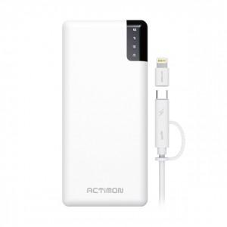 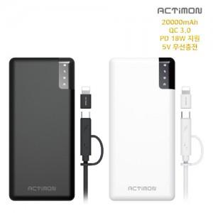

【상세/제작정보】

【인쇄/포장옵션】 | 레이저, 풀칼라 / 포장지포장

【공급단가】 | 수량 | 50~ | 100~ | 300~ | 500~ | 1,000~
*VAT별도 | 단가 | 19,570원 | 18,850원 | 18,120원 | 17,400원 | 16,960원

【상품 URL】 | https://www.synergygift.co.kr:443/src/goods_detail.php?gdno=15444

